2023_01_data
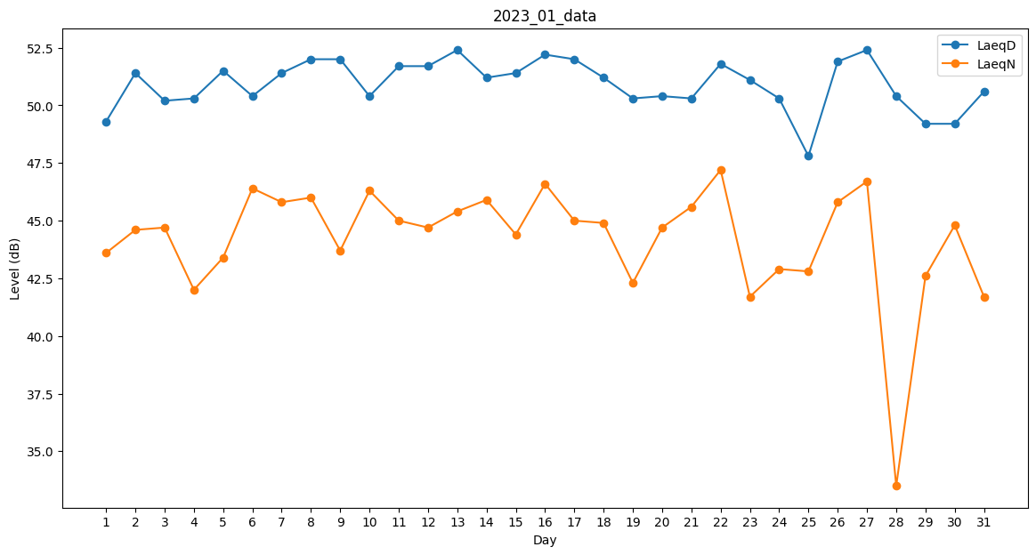
Day | LaeqD | LaeqN
1 | 49.3 | 43.6
2 | 51.4 | 44.6
3 | 50.2 | 44.7
4 | 50.3 | 42
5 | 51.5 | 43.4
6 | 50.4 | 46.4
7 | 51.4 | 45.8
8 | 52 | 46
9 | 52 | 43.7
10 | 50.4 | 46.3
11 | 51.7 | 45
12 | 51.7 | 44.7
13 | 52.4 | 45.4
14 | 51.2 | 45.9
15 | 51.4 | 44.4
16 | 52.2 | 46.6
17 | 52 | 45
18 | 51.2 | 44.9
19 | 50.3 | 42.3
20 | 50.4 | 44.7
21 | 50.3 | 45.6
22 | 51.8 | 47.2
23 | 51.1 | 41.7
24 | 50.3 | 42.9
25 | 47.8 | 42.8
26 | 51.9 | 45.8
27 | 52.4 | 46.7
28 | 50.4 | 33.5
29 | 49.2 | 42.6
30 | 49.2 | 44.8
31 | 50.6 | 41.7

